关系图
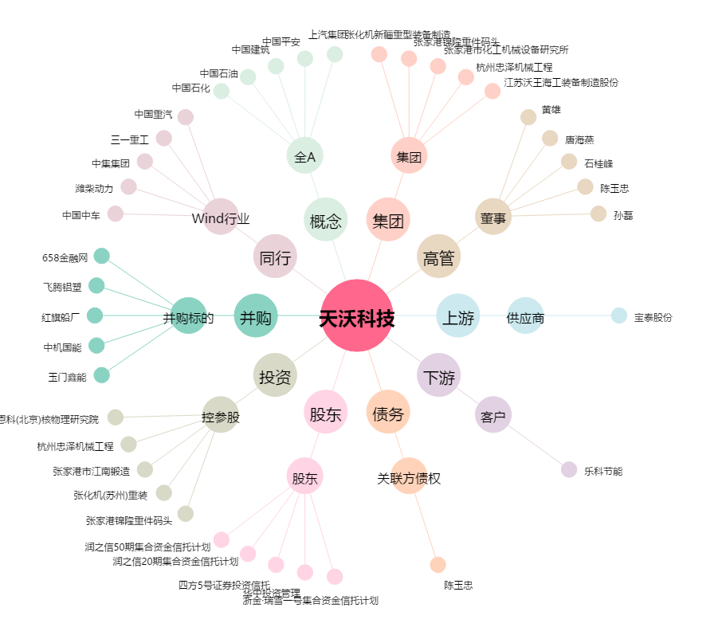
天沃科技[002564.SZ] - 关系概览图

